关系图
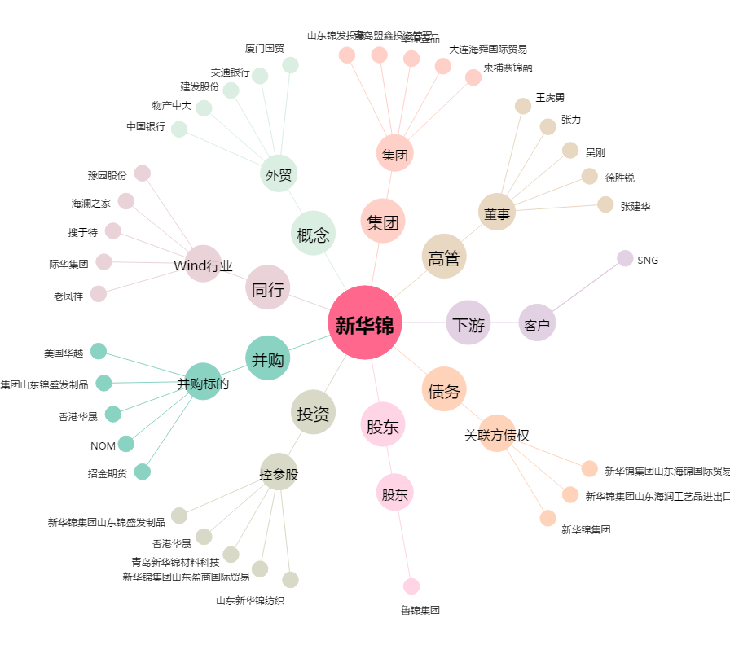
新华锦[600735.SH] - 关系概览图

